Solicitud gráfica
 | Área: | Matemáticas |  |  | Fecha:
 | Grado: | 7 |  |  | 2016-01-29
 | Título del tema: | Los números racionales |  |  | ¿Cuaderno de estudio o recurso? | Recurso
 | Editor: | Adriana Ma. Pachón |  |  | Motor del recurso | M101

 | Código guión o recurso: | MA_07_05_CO_REC330 | ← Para determinar este código, visite la hoja de Ayuda
 |  |  |  |  | ESPECIFICACIÓN DE ARCHIVOS A ENTREGAR
Núm. | Archivo Shutterstock o ruta en web | Imagen para: | Tipo | Ubicación de la imagen en el recurso M101 | Nombre imagen SMALL | Tamaño imagen SMALL | Nombre imagen ZOOM | Tamaño imagen ZOOM | Descripción | Observaciones
IMG01 | Ver descripción | Recurso M101 | Ilustración | Contenido | MA_07_05_CO_REC330_IMG01n.png | 286 x 286 px | MA_07_05_CO_REC330_IMG01a.png | 500 x 500 px | Se presentan tres productos diferentes, a los que se les puede ver el peso. Para los pesos, ver carpeta anexa | 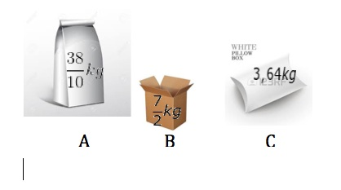
IMG02 | Ver descripción | Recurso M101 | Ilustración | Contenido | MA_07_05_CO_REC330_IMG02n.png | 286 x 286 px | MA_07_05_CO_REC330_IMG02a.png | 500 x 500 px | Se presentan tres productos (líquidos) diferentes, a los que se les puede ver el cantidad. Para los textos, ver carpeta anexa. | 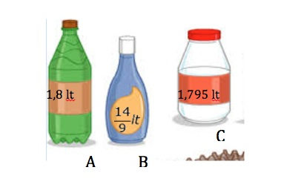
IMG03 | Ver descripción | Recurso M101 | Ilustración | Contenido | MA_07_05_CO_REC330_IMG03n.png | 286 x 286 px | MA_07_05_CO_REC330_IMG03a.png | 500 x 500 px | Se presentan 5 cajas diferentes con sus respectivos pesos. Para los pesos, ver carpeta anexa. | 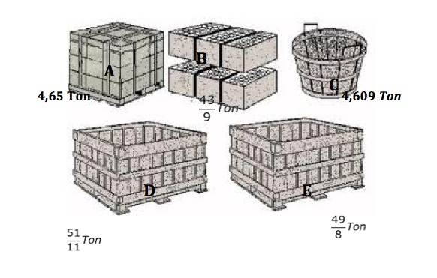
IMG04 | Ver descripción | Recurso M101 | Ilustración | Contenido | MA_07_05_CO_REC330_IMG04n.png | 286 x 286 px | MA_07_05_CO_REC330_IMG04a.png | 500 x 500 px | Textos para la tabla: Competidor Tiempo J. González 1,27 horas M. Pérez 37/25 horas D. Sánchez 5/4 horas | 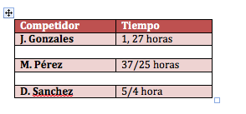
IMG05 | Ver descripción | Recurso M101 | Ilustración | Contenido | MA_07_05_CO_REC330_IMG05n.png | 286 x 286 px | MA_07_05_CO_REC330_IMG05a.png | 500 x 500 px | Cuatro ladrillos diferentes, en donde a cada uno se muestra la mayor longitud (el lado más largo) Para las medidas, ver carpeta anexa. | 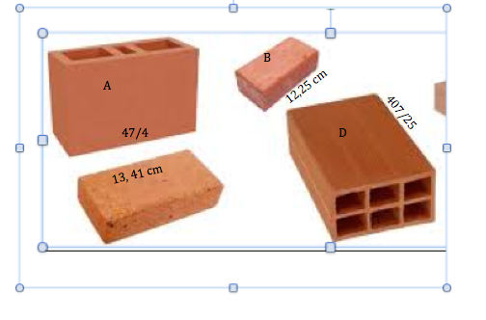
IMG06 | Ver descripción | Recurso M101 | Ilustración | Contenido | MA_07_05_CO_REC330_IMG06n.png | 286 x 286 px | MA_07_05_CO_REC330_IMG06a.png | 500 x 500 px | Texto para la tabla: Ruta Trayecto Ruta A 18,24 km Ruta B 231/125 km Ruta C 19,01 km Ruta D 301/200 km | 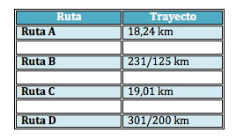
IMG07 | Ver descripción | Recurso M101 | Ilustración | Contenido | MA_07_05_CO_REC330_IMG07n.png | 286 x 286 px | MA_07_05_CO_REC330_IMG07a.png | 500 x 500 px | Texto para la tabla: Estudiante Tiempo Alejandro 947/2 min Beatriz 48,750 min Carlos 1941/40 min Daniela 242/5 min | 